Hoja1
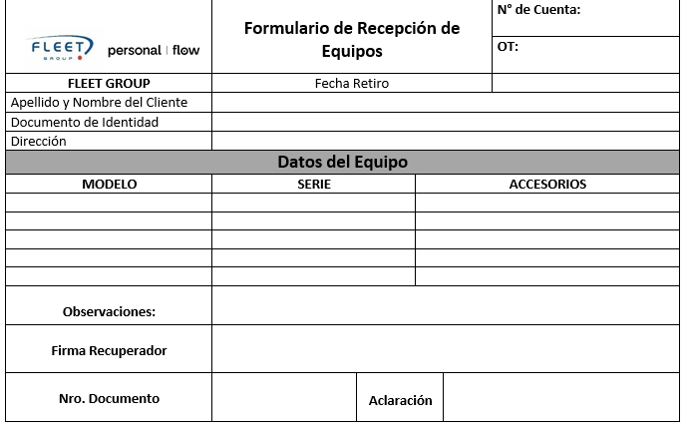
 |  |  |  | use obrasOT
 |  |  | personall flow no va
 |  |  | N° de Cuenta poner el campo Cliente | select * from asignacionesots
 |  |  | OT poner IDREcupidJobCard | where UserID=29 and PROYECTOMODULO='tasa'
 |  |  |  | --Volver a cero
 |  |  | Fecha del día | update asignacionesots
 |  |  | AP y Noom Ok | set estadogaos='PEN' , CodigoCierre = 0 , HsCumplidaTime = null, FECHACUMPLIDA=null, FechaEvento1 =null, TELEFONO='3516814963'
 |  |  | Campo Documento | where UserID=29 and PROYECTOMODULO='tasa'
 |  |  | La armo

 |  |  | Model es el campo MarcaModeloId |  | En asignacioninfo_screen.dart
 |  |  | Serie es el campo Estado3 |  | Lineas 4010-4022 Habilitar siempre boton Enviar PDF
 |  |  | Accesorios nada |  | Lineas 4312 En método _saveAndLaunchFile comenté filas que envian a WS

 |  |  | Campo Observación |  | RGUARDIA2 (User38) | Usuarios
 |  |  |  |  | GUARDIA38 | 9 | NADAL | ANDRES09
 |  |  |  |  |  | 21 | FLEZCANO1 | 1612LEZC
 |  |  | Firma Recuperador vacio |  |  | 344 | ABIDE4 | ALEJANDRO344

 |  |  | DNI campo DNI de SubContratistaUsrWeb
 |  |  | Aclaración nombre del Usuario logueado

 |  |  | Media Hoja A4
558 x 168
 | contador | 170
 | 1 | 199
 | 2 | 228
 | 3 | 257

